Página1
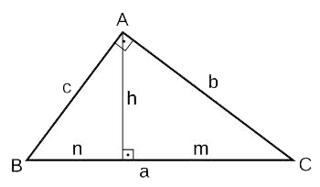
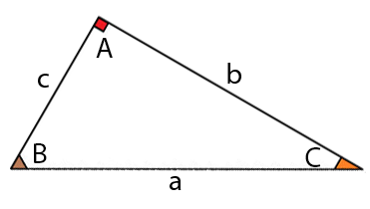
Relações do Triângulo Retângulo

 |  | a= | 5 |  |  |  | a= | 5 | Sen(A)= | 1 | Cos(A)= | 0
 |  | b= | 4 |  |  |  | b= | 4 | Sen(B)= | 0.8 | Cos(B)= | 0.6
 |  | c= | 3 |  |  |  | c= | 3 | Sen(C)= | 0.6 | Cos(C)= | 0.8
 |  | h= | 2.4
 |  | n= | 1.8
 |  | m= | 3.2 |  |  |  | Sen(B)= | 0.8 | a= | 5 | a= | 5
 |  |  |  |  |  |  | Cos(B)= | 0.6 | b= | 4 | b= | 4
 |  |  |  |  |  |  | Tg(B)= | 1.333333333 | c= | 3 | c= | 3
 | Digitar valores conhecidos |  |  |  |  | Digitar valores conhecidos
 |  | a= | 5 | 5 |  |  | Sen(C)= | 0.6 | a= | 5
 | Teorema de Pitágoras | b= | 4 | 4 |  | Lei dos senos | Cos(C)= | 0.8 | b= | 4
 |  | c= | 3 | 3 |  |  | Tg(C)= | 0.75 | c= | 3
 |  | h= | 2.4 | 2.4 |  | Lei dos cossenos
 |  | n= | 1.8 | 1.8 | 1.8
 |  | m= | 3.2 | 3.2 | 3.2

